Istruzioni
Come procedere?
ISTRUZIONI PER GLI OPERATORI
3) A questo punto il numero di servizi visualizzati sarà notevolemnte ridotto, utilizzare quindi il filtro della colonna Distretti per identificare la zona territoriale interessata (i distretti sono 5 e riprendono la suddivisione distrettuale sanitaria).
Nella colonna Nome Legale verranno quindi visualizzati i vari servizi dipendenti dai filtri scelti. Una volta identificato il servizio ricercato copiare il nome e inserirlo nel foglio excel "Foglio Stampa" nel riquadro sottostante la cella "Nome". Così facendo il foglio verrà autocompilato con le informazioni utili e sarà pronto per la stampa.
1) Il campo Macro-Area permette di applicare il primo fondamentale step per la ricerca. Si potranno infatti effettuare sei tipi di filtri a seconda dell'area di interesse:
- Sanità pubblica
- Mercato del lavoro
- Abitazione e posti letto
- Mense e distribuzione beni
- Formazione ed educazione
- Servizi legali e amministrativi
Lo strumento Mappa dei Servizi permette all'operatore di effettuare delle ricerche sui servizi del territorio a favore dell'integrazione sociale delle donne migranti.

Le pagine sono bloccate in modo tale che l'operatore può solamente effettuare le ricerche desiderate senza il rischio di modificare involontariamente la Mappa.

La ricerca del particolare servizio avviene attraverso l'utilizzo dei filtri nell'intestazione della tabella pivot nel foglio excel denominato Mappa.
Nota: Il QR code presente nel "Foglio Stampa" permette il collegamento ad una mappa di Google nella quale vengono visualizzati tutti i servizi proposti nella mappa. Tale funzione può essere utile in particolare per il destinatario finale.
2) Lavorare poi sulla colonna Micro-Area, nella quale si potranno effettuare ulteriori filtri a seconda di quello precedentemente scelto nella colonna Macro-Area.

Foglio Stampa

 | Nome

 | Descrizione
 | #N/A
 | Distretto
 | #N/A
 | Indirizzo
 | #N/A
 | Numero di telefono
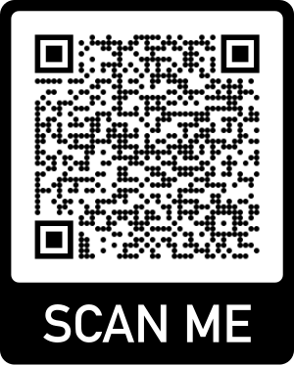
 | #N/A
 | Mail
 | #N/A

